28.04
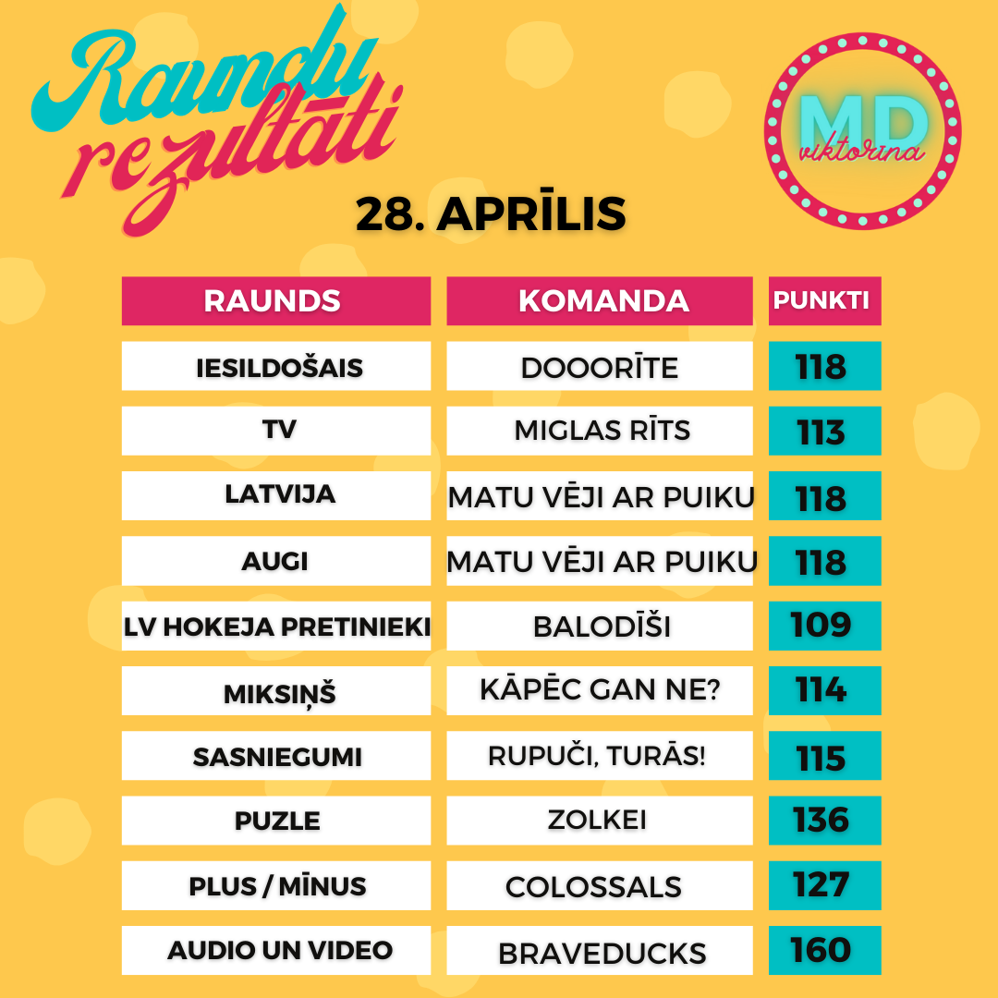
Komanda/ Raunds | Iesildošais | TV | Latvija | Augi | LV hokeja pretinieki | Miksiņš | Sasniegumi | Puzle | Plus / Mīnus | Audio un Video | Punkti kopā | Vieta | Kopējais atbilžu laiks (min:s:milisek)
Matu vēji ar puiku | 102 | 98 | 118 | 118 | 48 | 106 | 97 | 114 | 107 | 152 | 1060 | 1 | 6:04:02
Turbotēraudsprādziens | 77 | 103 | 91 | 100 | 89 | 112 | 102 | 113 | 116 | 124 | 1027 | 2 | 05:24:105
Colossals | 99 | 108 | 83 | 88 | 54 | 88 | 99 | 129 | 127 | 145 | 1020 | 3 | 05:54:506
Šiten jāliek | 88 | 112 | 89 | 109 | 58 | 90 | 105 | 117 | 106 | 129 | 1003 | 4 | 05:55:355
Annas iela & co | 101 | 95 | 79 | 81 | 78 | 113 | 102 | 119 | 116 | 118 | 1002 | 5 | 07:09:128
Miglas rīts | 109 | 113 | 84 | 114 | 60 | 86 | 96 | 115 | 101 | 105 | 983 | 6 | 06:29:217
LIEPZIEDU TĒJA | 117 | 88 | 75 | 109 | 59 | 101 | 97 | 104 | 80 | 135 | 965 | 7 | 06:48:466
BraveDucks | 80 | 99 | 52 | 107 | 107 | 96 | 79 | 123 | 44 | 160 | 947 | 8 | 06:17:86
ZolKei | 104 | 106 | 111 | 88 | 55 | 78 | 101 | 136 | 59 | 106 | 944 | 9 | 06:04:785
Gurķi Terasē | 88 | 106 | 74 | 87 | 76 | 82 | 96 | 85 | 104 | 139 | 937 | 10 | 07:05:508
Kāpēc gan ne? | 98 | 95 | 93 | 109 | 59 | 114 | 81 | 106 | 84 | 95 | 934 | 11 | 07:37:903
Koklētāji | 93 | 111 | 79 | 89 | 65 | 87 | 107 | 97 | 61 | 144 | 933 | 12 | 07:14:332
Salenieki | 81 | 85 | 91 | 82 | 77 | 85 | 103 | 94 | 107 | 101 | 906 | 13 | 07:59:865
Borscht | 76 | 69 | 80 | 107 | 106 | 89 | 85 | 104 | 68 | 112 | 896 | 14 | 08:16:714
ZE-BE-LU | 102 | 91 | 78 | 89 | 75 | 94 | 94 | 102 | 66 | 98 | 889 | 15 | 09:10:866
Cīsiņpelmeņzupa | 104 | 110 | 92 | 104 | 60 | 88 | 57 | 95 | 5 | 159 | 874 | 16 | 05:17:283
Mazie TOMĀTIŅI | 79 | 100 | 82 | 112 | 54 | 107 | 97 | 92 | 53 | 90 | 866 | 17 | 7:29:12
ROGAS | 100 | 69 | 106 | 88 | 71 | 97 | 85 | 96 | 37 | 101 | 850 | 18 | 07:42:288
Neatlaidīgie | 100 | 61 | 98 | 87 | 52 | 79 | 87 | 70 | 100 | 109 | 843 | 19 | 09:18:76
Bandītu perēklis | 88 | 86 | 91 | 85 | 55 | 61 | 82 | 117 | 68 | 108 | 841 | 20 | 04:34:321
Dooorīte | 118 | 71 | 74 | 90 | 46 | 90 | 66 | 79 | 83 | 109 | 826 | 21 | 08:14:476
Labvēlīgi tipiņi | 86 | 94 | 94 | 115 | 36 | 84 | 93 | 104 | 46 | 67 | 819 | 22 | 07:41:157
ātrumpūķi | 79 | 80 | 52 | 107 | 32 | 108 | 50 | 96 | 101 | 110 | 815 | 23 | 07:51:966
Burkānciema egles | 87 | 78 | 107 | 80 | 71 | 56 | 70 | 116 | 92 | 58 | 815 | 24 | 08:18:261
Nardo | 104 | 102 | 80 | 105 | 68 | 77 | 47 | 63 | 72 | 91 | 809 | 25 | 09:05:763
Darbazirgi | 85 | 84 | 72 | 86 | 58 | 71 | 83 | 87 | 72 | 105 | 803 | 26 | 08:19:295
Balodīši | 58 | 76 | 69 | 90 | 109 | 72 | 97 | 104 | 39 | 87 | 801 | 27 | 08:13:497
LilChill Squad | 93 | 99 | 73 | 104 | 49 | 78 | 91 | 87 | 56 | 67 | 797 | 28 | 08:48:882
Kaimiņi parastie | 85 | 103 | 92 | 88 | 59 | 75 | 63 | 109 | -7 | 128 | 795 | 29 | 05:51:848
Gaujas 49 | 96 | 100 | 55 | 74 | 54 | 82 | 80 | 102 | 60 | 91 | 794 | 30 | 08:31:259
KATRĪNAS DAMBO | 88 | 107 | 68 | 59 | 45 | 83 | 90 | 86 | 89 | 79 | 794 | 31 | 05:51:110
AlMaDiMa | 75 | 97 | 95 | 86 | 59 | 67 | 98 | 70 | 35 | 110 | 792 | 32 | 07:12:752
Čika kā paka čipšu | 72 | 95 | 63 | 90 | 59 | 48 | 98 | 94 | 42 | 129 | 790 | 33 | 05:50:368
E. Ģimenīte | 58 | 70 | 64 | 85 | 71 | 62 | 87 | 116 | 50 | 123 | 786 | 34 | 07:46:91
Attīstībai/Pret | 78 | 88 | 67 | 86 | 44 | 82 | 67 | 111 | 42 | 117 | 782 | 35 | 5:51:45
Šerberts&Pomelo | 70 | 90 | 58 | 48 | 58 | 104 | 84 | 102 | 53 | 111 | 778 | 36 | 08:44:167
Surikāti | 88 | 91 | 76 | 113 | 58 | 74 | 76 | 99 | 44 | 49 | 768 | 37 | 08:07:591
LBG | 112 | 69 | 98 | 104 | 47 | 77 | 69 | 98 | 18 | 75 | 767 | 38 | 05:41:827
Rupuči, turās! | 113 | 76 | 20 | 87 | 57 | 79 | 115 | 121 | -2 | 101 | 767 | 39 | 04:00:654
Melnsila Strazdi | 88 | 104 | 46 | 87 | 58 | 87 | 64 | 83 | 19 | 123 | 759 | 40 | 05:35:359
Majori | 106 | 66 | 85 | 87 | 55 | 52 | 41 | 77 | 79 | 110 | 758 | 41 | 06:33:439
Puika ar Ādolfa ūsām | 57 | 83 | 66 | 59 | 45 | 96 | 81 | 85 | 67 | 118 | 757 | 42 | 09:01:106
ANIME TAPĪRS | 76 | 72 | 62 | 76 | 81 | 39 | 64 | 88 | 78 | 107 | 743 | 43 | 06:16:665
KUBIKI | 90 | 85 | 92 | 81 | 57 | 75 | 94 | 44 | 46 | 67 | 731 | 44 | 08:43:369
Rumpumpeles | 87 | 75 | 59 | 92 | 57 | 90 | 56 | 86 | 30 | 98 | 730 | 45 | 04:38:894
Kristofer X | 88 | 82 | 106 | 76 | 58 | 45 | 51 | 110 | 22 | 89 | 727 | 46 | 07:22:843
Pupiņu zupīte | 83 | 71 | 65 | 49 | 79 | 40 | 68 | 87 | 76 | 104 | 722 | 47 | 06:32:524
GUCCI | 86 | 73 | 47 | 70 | 80 | 40 | 55 | 93 | 74 | 103 | 721 | 48 | 06:06:745
Pučigūni | 87 | 59 | 58 | 87 | 42 | 76 | 72 | 102 | 44 | 92 | 719 | 49 | 10:04:17
Erkils Puaro & Mis Mārpla | 113 | 69 | 30 | 115 | 69 | 106 | 81 | 77 | 11 | 45 | 716 | 50 | 04:29:891
Pirmā reize | 86 | 78 | 69 | 91 | 73 | 70 | 49 | 50 | 49 | 93 | 708 | 51 | 09:11:550
Cirveļi | 57 | 92 | 58 | 87 | 57 | 80 | 55 | 100 | 26 | 82 | 694 | 52 | 05:22:120
The Incredibles | 64 | 66 | 21 | 38 | 86 | 74 | 64 | 104 | 44 | 133 | 694 | 53 | 09:13:230
Alfisti | 101 | 57 | 42 | 49 | 45 | 96 | 58 | 97 | 55 | 90 | 690 | 54 | 08:05:368
Gudrs, vēl gudrāks! | 94 | 85 | 51 | 58 | 30 | 93 | 66 | 73 | 71 | 68 | 689 | 55 | 09:16:310
Makaroni | 85 | 74 | 49 | 77 | 45 | 101 | 80 | 48 | 56 | 69 | 684 | 56 | 06:48:900
cavux | 84 | 63 | 87 | 64 | 54 | 65 | 63 | 110 | 42 | 50 | 682 | 57 | 08:02:799
ZEJ | 91 | 84 | 47 | 69 | 58 | 80 | 91 | 56 | 31 | 68 | 675 | 58 | 05:43:497
Kaimiņu būšana | 72 | 104 | 81 | 58 | 48 | 79 | 70 | 89 | 22 | 52 | 675 | 59 | 07:57:594
GAIĻI&GEGES | 73 | 78 | 82 | 37 | 68 | 55 | 76 | 73 | 77 | 55 | 674 | 60 | 07:26:835
Sunīšu banda | 86 | 55 | 54 | 102 | 51 | 72 | 80 | 53 | 57 | 63 | 673 | 61 | 09:29:188
Beļģu vafeles | 76 | 72 | 81 | 61 | 55 | 57 | 51 | 61 | 62 | 90 | 666 | 62 | 9:23:46
Varustiņi | 63 | 77 | 75 | 106 | 46 | 99 | 50 | 73 | 16 | 59 | 664 | 63 | 09:56:107
PUMATRONS | 65 | 47 | 57 | 57 | 47 | 77 | 92 | 98 | 43 | 78 | 661 | 64 | 09:08:424
LAPD | 75 | 73 | 46 | 49 | 79 | 39 | 74 | 85 | 36 | 102 | 658 | 65 | 05:17:556
Ļeku Dūdis | 73 | 105 | 53 | 84 | 30 | 104 | 68 | 48 | -7 | 96 | 654 | 66 | 06:18:662
TEAM A | 68 | 72 | 27 | 30 | 48 | 44 | 67 | 79 | 92 | 125 | 652 | 67 | 08:19:787
Galīgā ķirsī | 63 | 94 | 83 | 59 | 77 | 81 | 46 | 62 | 22 | 41 | 628 | 68 | 06:30:483
Trakie Truši | 87 | 89 | 49 | 98 | 58 | 84 | 64 | 41 | -29 | 82 | 623 | 69 | 05:38:389
GreenApple | 82 | 72 | 48 | 59 | 48 | 58 | 89 | 80 | 30 | 56 | 622 | 70 | 06:05:192
Bubļiki | 58 | 59 | 49 | 49 | 64 | 84 | 80 | 66 | 68 | 45 | 622 | 71 | 10:59:910
Aldiņi | 110 | 73 | 30 | 41 | 45 | 59 | 58 | 62 | 35 | 104 | 617 | 72 | 05:02:336
Viņas dejo labāk | 98 | 45 | 73 | 74 | 54 | 49 | 107 | 82 | 23 | 8 | 613 | 73 | 05:19:451
Neksperti | 59 | 98 | 39 | 44 | 59 | 109 | 80 | 33 | -19 | 102 | 604 | 74 | 06:23:299
Mazi mīļi kaķīši | 99 | 34 | 20 | 85 | 82 | 49 | 81 | 57 | 23 | 73 | 603 | 75 | 04:50:693
Kurmīši | 79 | 46 | 50 | 71 | 46 | 96 | 83 | 53 | 4 | 72 | 600 | 76 | 06:28:342
Vecie ērmi | 55 | 59 | 68 | 75 | 48 | 70 | 83 | 37 | 48 | 54 | 597 | 77 | 08:07:302
Poga | 59 | 90 | 48 | 73 | 55 | 77 | 70 | 92 | -6 | 38 | 596 | 78 | 06:19:935
Nelaime | 77 | 87 | 80 | 38 | 39 | 57 | 72 | 42 | -30 | 127 | 589 | 79 | 03:19:229
Kliesis & Draugs | 69 | 64 | 58 | 51 | 29 | 38 | 83 | 58 | 43 | 84 | 577 | 80 | 09:15:796
4CILVĒKI & 3KAĶI | 86 | 33 | 20 | 49 | 58 | 80 | 83 | 72 | 0 | 87 | 568 | 81 | 05:25:139
Gandrīz Precējušies | 91 | 65 | 79 | 10 | 20 | 56 | 44 | 40 | 122 | 41 | 568 | 82 | 06:29:373
Erkilijs | 86 | 77 | 56 | 83 | 48 | 47 | 43 | 99 | -86 | 103 | 556 | 83 | 04:09:867
Gan jā, gan nē | 86 | 64 | 89 | 59 | 30 | 30 | 68 | 49 | 31 | 50 | 556 | 84 | 05:21:501
Matejūni rullē | 57 | 36 | 41 | 106 | 56 | 50 | 69 | 43 | 46 | 46 | 550 | 85 | 05:40:430
Kovbojs | 79 | 58 | 48 | 33 | 46 | 54 | 67 | 106 | -40 | 83 | 534 | 86 | 05:17:378
***_Pelīte_*** | 83 | 30 | 39 | 89 | 10 | 71 | 54 | 73 | 36 | 40 | 525 | 87 | 7:33:48
OZOLIŅI | 96 | 58 | 68 | 78 | 20 | 20 | 25 | 57 | 38 | 56 | 516 | 88 | 07:00:531
Tikai mieru! | 81 | 71 | 59 | 58 | 40 | 46 | 50 | 63 | 4 | 39 | 511 | 89 | 06:27:205
PEPPA | 30 | 31 | 69 | 64 | 68 | 53 | 44 | 75 | 41 | 35 | 510 | 90 | 07:31:948
Bubinatori | 58 | 35 | 44 | 39 | 49 | 41 | 33 | 89 | 0 | 116 | 504 | 91 | 05:08:944
elitārais Purvciems | 56 | 48 | 86 | 49 | 49 | 48 | 56 | 28 | 23 | 60 | 503 | 92 | 05:14:481
1.stāvs | 52 | 70 | 42 | 86 | 30 | 45 | 36 | 47 | 24 | 56 | 488 | 93 | 07:11:968
BaBaBa | 98 | 58 | 47 | 59 | 43 | 94 | 10 | 69 | -18 | 23 | 483 | 94 | 05:07:671
Bērnudārza policisti | 113 | 71 | 47 | 77 | 48 | 20 | 57 | 19 | -27 | 37 | 462 | 95 | 05:30:199
Lietotājvārds | 107 | 33 | 49 | 49 | 47 | 29 | 46 | 67 | -52 | 71 | 446 | 96 | 04:29:253
Gimenenr1 | 59 | 42 | 30 | 39 | 67 | 53 | 63 | 34 | 0 | 58 | 445 | 97 | 8:03:21
Tūjas disko kraukļi | 67 | 86 | 55 | 27 | 20 | 36 | 41 | 30 | -6 | 77 | 433 | 98 | 05:51:706
15.dzīvoklis | 30 | 20 | 20 | 20 | 25 | 96 | 57 | 82 | 22 | 61 | 433 | 99 | 05:07:560
DeezNutz | 80 | 37 | 30 | 33 | 47 | 56 | 40 | 57 | -41 | 91 | 430 | 100 | 06:10:799
Pavasaris | 109 | 47 | 35 | 86 | 60 | 26 | 10 | 45 | -14 | 25 | 429 | 101 | 06:21:333
Mīlīgie cālīši | 76 | 38 | 20 | 66 | 20 | 20 | 20 | 49 | 21 | 67 | 397 | 102 | 03:03:793
ZeZebra | 105 | 77 | 48 | 83 | 49 | 10 | 0 | 0 | 0 | 0 | 372 | 103 | 01:24:93
Liepkalni arī | 38 | 25 | 60 | 57 | 30 | 30 | 20 | 38 | -26 | 0 | 272 | 104 | 03:35:987

